상품제안서
멀티트래블킹 여행용세트 S통합형 | 상품코드: F30436

 |  |  |  |  |  |  | 02-412-0044 | www.easy1.co.kr
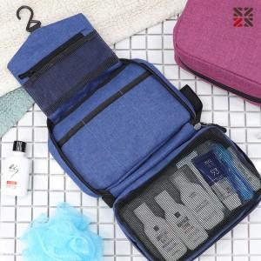

【상세/제작정보】 | <p>●배송비 박스당 5000원(vat별도)&nbsp;</p>

【인쇄/포장옵션】 | 실크 / 종이케이스

【공급단가】 | 수량 | 100~ | 300~ | 500~ | 1,000~ | 3,000~
*VAT별도 | S1 | 14,750원 | 14,510원 | 14,160원 | 13,800원 | 13,570원
 | S2 | 16,000원 | 15,740원 | 15,360원 | 14,970원 | 14,720원
 | S3 | 16,370원 | 16,110원 | 15,720원 | 15,320원 | 15,060원

【상품 URL】 | http://www.easy1.co.kr/src/goods_detail.php?gdno=30436

